Hoja1
RF1 | Tiempo Implementado | Prioridad | REQUISITOS A REALIZAR PRIMERA SEMANA | Tiempo Implementado

crear base de datos | 3 horas | ALTA | Subida de ficheros a GitHub | 15 min
conectar base de datos con proyecto java | 8 horas | ALTA | crear base de datos | 3 horas
consultar series | 1 hora | ALTA | conectar base de datos con proyecto java | 8 horas
modificar series | 1 hora | ALTA | consultar series | 1 hora
eliminar series | 1 hora | ALTA | modificar series | 1 hora | Realizado el primer dia de la segunda semana
uso de clases | 1 horas | ALTA | eliminar series | 1 hora
Validar datos antes de ser guardadas | 1 hora | MEDIA | uso de clases | 1 hora
permisos para crear automaticamente en base de datos | 10 min | ALTA | permisos para crear automaticamente en base de datos | 10 min
proyecto autonomo | 1 hora | ALTA | Programacion orientada a objetos | 4 horas
Documentacion | 15 min | MEDIA | Interfaz grafica para ingreso de datos | 6 horas | Realizado el primer dia de la segunda semana
filtrar series por (titulo, genero o plataforma) | 1 hora | MEDIA
Archivo README con instrucciones | 20 min | MEDIA | TIEMPO TOTAL: | 25 horas con 30 min
Pruebas unitarias | 7 horas | MEDIA
Subida de ficheros a GitHub | 15 min | ALTA
 |  |  | REQUISITOS A REALIZAR SEGUNDA SEMANA | Tiempo Implementado

RNF1 | Tiempo Implementado | Prioridad | Organizacion de codigo | 2 horas
 |  |  | Entrega en carpeta comprimida | 5 min
Programacion orientada a objetos | 4 horas | ALTA | proyecto autonomo | 1 hora
Interfaz grafica para ingreso de datos | 6 horas | ALTA | Documentacion | 15 min
Organizacion de codigo | 2 horas | MEDIA | Archivo README con instrucciones | 20 min
Modelo-Vista-Controlador | 5 horas | ALTA | Pruebas unitarias | 7 horas
Representacion de las entidades | 2 horas | MEDIA
Uso de JDBC | 4 horas | BAJA
codigo estructurado y comentado | 45 min | BAJA
Entrega en carpeta comprimida | 5 min | MEDIA
interfaz amigable | 15 min | BAJA
cambios actualizados automaticamente | 30 min | MEDIA

TIEMPO TOTAL (Sin pruebas): | 46 HORAS CON 15 MINUTOS
TIEMPO TOTAL (Con pruebas): | 51 HORAS CON 15 MINUTOS

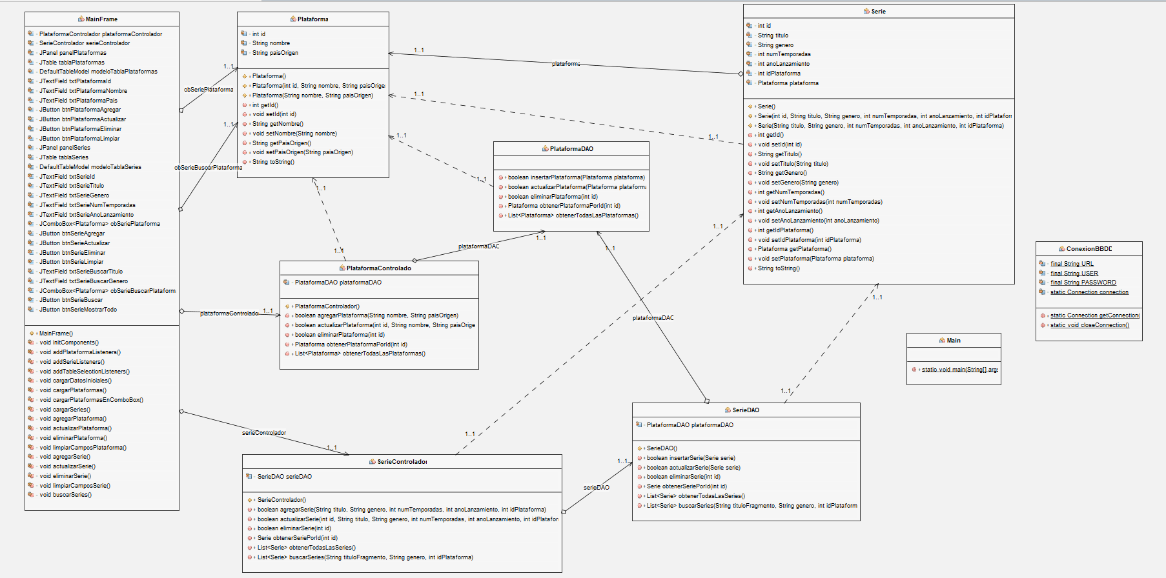
UML GENERADO EN NETBEANS

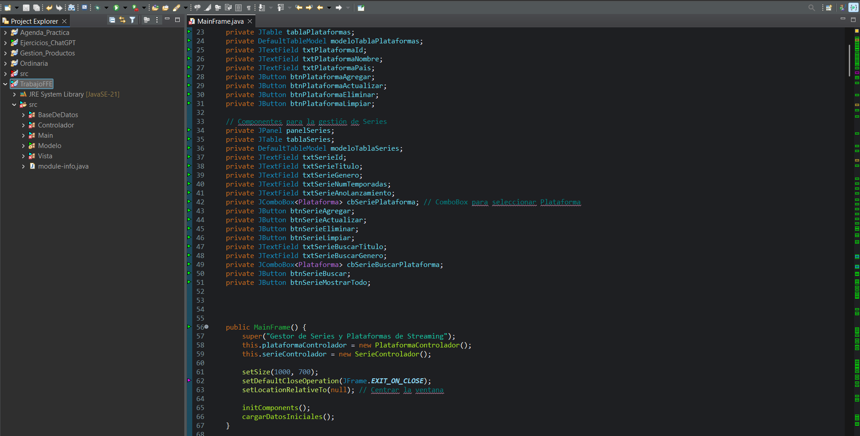
MUESTRA CODIGO FACTORIZADO CON LAS BANDERAS

